信用交易
融资融券市场交易数据统计(2024-12-13)

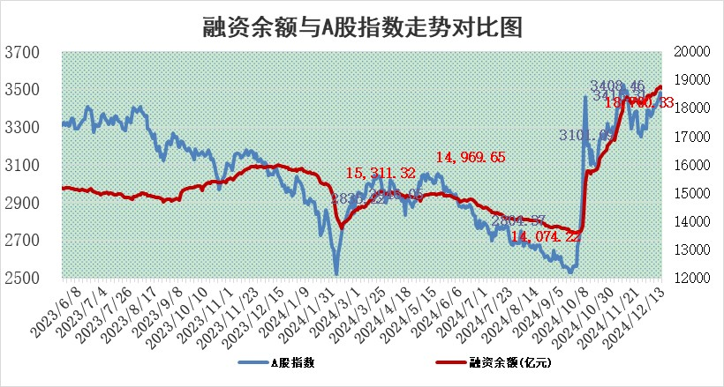
标的证券 | 融资融券余额（亿元） | 融资余额（亿元） | 融券余额（亿元） | 融资买入额（亿元） | 融资融券规模变化（亿元） | 融资余额增幅(‰) | 融券余额增幅(%)
统计数据 | 18,847.10 | 18,700.33 | 106.96 | 1,739.98 | -84.62 | -4.57 | 1.71

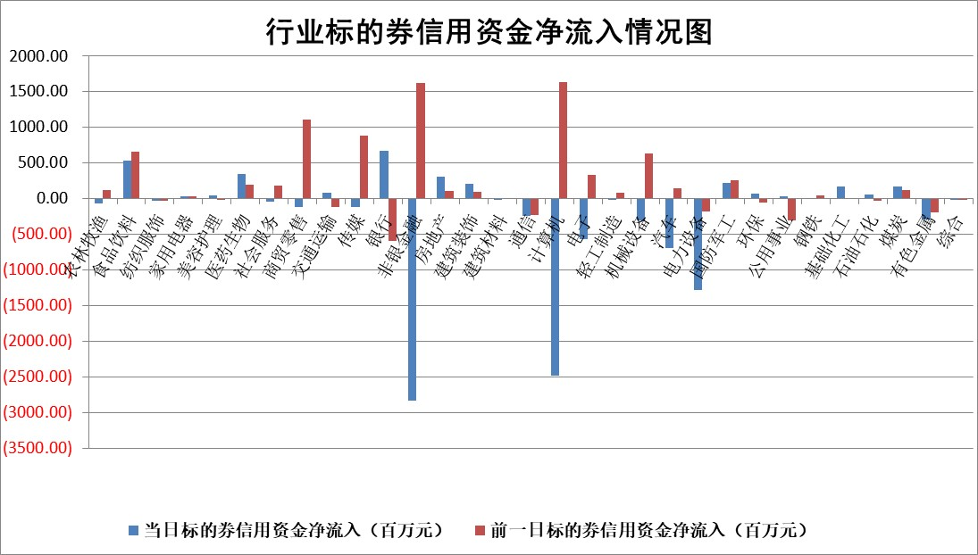

标的基金代码 | 标的基金简称 | 融资余额/市值(%) | 融资余额增幅(%) | 融资买入额/成交金额(%) | （融资余额净增额-融券余额净增额）/市值(‱) | 融券余额降幅(%) | ABS[（融资余额净增额-融券余额净增额）/市值净增额-1](%)
159902 | 华夏中小板ETF | 0.00 | 0.00 | 0.00 | 0.00 | 0.00 | 100.00
159915 | 易方达创业板ETF | 3.37 | -7.22 | 3205215.03 | -26.11 | 12.73 | 91.16
159919 | 嘉实沪深300ETF | 0.72 | -2.38 | 5.48 | -1.73 | 3.29 | 99.38
159920 | 华夏恒生ETF | 31.51 | 0.08 | 17.96 | 2.61 | 0.00 | 101.00
159922 | 嘉实中证500ETF | 0.76 | -13.29 | 4.41 | -11.06 | 3.64 | 95.55
159925 | 南方沪深300ETF | 0.95 | 14.03 | 2.61 | 11.70 | 0.00 | 104.09
159928 | 消费ETF | 3.28 | -6.32 | 12.16 | -22.11 | 2.76 | 88.57
159934 | 易方达黄金ETF | 62.70 | 0.62 | 37.53 | 38.84 | 0.00 | 132.46
159939 | 全指信息技术ETF | 1.05 | 0.47 | 16.15 | -0.07 | 0.00 | 99.98
159940 | 全指金融地产ETF | 0.40 | 2.57 | 0.03 | 1.01 | 0.00 | 100.31
159995 | 半导体芯片ETF | 2.94 | 0.23 | 461.75 | 0.92 | 3.01 | 100.69
159997 | 天弘中证电子ETF | 2.04 | -5.41 | 9.27 | -11.65 | 1.61 | 90.45
159998 | 天弘中证计算机主题ETF | 0.74 | -4.90 | 0.07 | -3.12 | 2.66 | 98.92
510050 | 华夏上证50ETF | 3.09 | -0.84 | 40.26 | -2.37 | 10.89 | 99.17
510180 | 华安上证180ETF | 0.54 | 0.17 | 3.32 | 0.48 | 36.24 | 100.41
510880 | 华泰柏瑞红利ETF | 0.68 | 2.78 | 5.58 | 1.63 | -28.92 | 101.32
510900 | 易方达恒生H股ETF | 37.57 | 0.17 | 4.43 | 6.22 | 0.00 | 102.44
511010 | 5年期国债ETF | 3.97 | 2.24 | 0.09 | 8.69 | 0.00 | 94.70
511380 | 可转债及可交换债券ETF | 1.30 | -0.59 | 9.23 | -0.77 | 0.00 | 100.39
512000 | 全指证券ETF | 6.90 | -1.18 | 22.28 | -7.31 | 6.25 | 97.37
512010 | 沪深300医药卫生ETF | 7.61 | 1.21 | 54.06 | 9.75 | 5.00 | 103.84
512070 | 沪深300非银ETF | 2.66 | -21.10 | 431.15 | -71.10 | 3.70 | 87.36
512400 | 南方中证申万有色金属ETF | 2.66 | -2.28 | 0.68 | -5.62 | 3.95 | 98.07
512580 | 广发中证环保产业ETF | 0.85 | 1.49 | 0.29 | 1.25 | 0.00 | 100.75
512660 | 国泰中证军工ETF | 3.57 | 10.27 | 33.70 | 33.03 | -2.97 | 113.47
512800 | 华宝中证银行ETF | 7.82 | -0.94 | 1.51 | -3.37 | 16.55 | 98.84
512980 | 广发中证传媒ETF | 2.03 | -7.37 | 319.89 | -16.43 | -2.03 | 82.98
515030 | 华夏中证新能源汽车ETF | 2.61 | -0.69 | 6.89 | -0.08 | 8.66 | 99.97
515050 | 华夏中证5G通信主题ETF | 1.18 | -2.89 | 8.91 | -3.02 | 12.61 | 98.05
515070 | 华夏中证人工智能ETF | 2.61 | -5.98 | 1.18 | -16.60 | 0.00 | 87.99
标的股票比较指标 |  | 融资余额/流通A股市值(%) | 融资余额增幅(%) | 融资买入额/成交金额(%) | （融资余额净增额-融券余额净增额）/流通A股市值(‱) | 融券余额降幅(%) | ABS[（融资余额净增额-融券余额净增额）/流通A股市值净增额-1](%)
前十名标的个股 |  | 东旭光电 | 腾亚精工 | 京能电力 | 腾亚精工 | 金财互联 | 真兰仪表
 |  | 威创股份 | 美邦服饰 | 逸飞激光 | 天键股份 | 联创股份 | 吉宏股份
 |  | 海印股份 | 恒尚节能 | 申联生物 | 汉仪股份 | 芳源股份 | 惠柏新材
 |  | 广汇汽车 | 广安爱众 | 东诚药业 | 广安爱众 | 欧普照明 | 三维化学
 |  | 首航高科 | 润欣科技 | 菱电电控 | 五洲新春 | 苏州科达 | 瑞斯康达
 |  | 超华科技 | 天键股份 | 银河微电 | 润欣科技 | 煌上煌 | 华人健康
 |  | 联络互动 | 天山电子 | 鑫磊股份 | 荣信文化 | 沪农商行 | 英华特
 |  | 爱康科技 | 和胜股份 | 国盛智科 | 天源环保 | 世联行 | 宏创控股
 |  | 长江健康 | 五洲新春 | 海利尔 | 利亚德 | 万和电气 | 天键股份
 |  | 富通信息 | 万祥科技 | 莱伯泰科 | 美邦服饰 | 渤海化学 | 同有科技
后十名标的个股 |  | 世纪华通 | 胜利精密 | 国风新材 | 胜利精密 | 中光学 | 一汽富维
 |  | 观典防务 | 生益电子 | 友阿股份 | 巨轮智能 | 洲明科技 | 明阳电气
 |  | 卓朗科技 | 国盛金控 | 高凌信息 | 汇金科技 | 福达合金 | 鸿富瀚
 |  | 凯撒文化 | 美好医疗 | 世纪华通 | 金财互联 | 风范股份 | 恒信东方
 |  | 惠程科技 | 盐津铺子 | 观典防务 | 恒宝股份 | 昊华能源 | 万泽股份
 |  | 盛屯矿业 | 国脉科技 | 卓朗科技 | 翔楼新材 | 大立科技 | 易点天下
 |  | 江苏舜天 | 福莱特 | 凯撒文化 | 熵基科技 | 银河电子 | 汉王科技
 |  | 广电网络 | 巨轮智能 | 惠程科技 | 安达智能 | 安宁股份 | 戎美股份
 |  | 东旭蓝天 | 瑞芯微 | 盛屯矿业 | 国脉科技 | 博瑞传播 | 宋城演艺
 |  | 易事特 | 汇金科技 | 江苏舜天 | 波导股份 | 美克家居 | 华塑科技
说明：1.以上普通交易数据和信用交易数据皆以交易日收盘后数据为基准；2.上述标的证券总数据只计算标的证券市场总数据，不包括从标的证券中调出去标的证券数据，所以与交易所公布的总值略有不同； 3.上述行业采用申万一级行业分类；4.以上标的基金和标的个股中比较的6个指标值中：前5个（从左至右）为正向指标，值越大排名越靠前；第6个为逆向指标，值越小，排名越靠前；5.第6个指标中ABS[]表示求绝对值，其主要用于考量信用资金相对净流入对股价相对净变化的贡献程度；6.数据来源：wind，交易所。

 |  |  |  | 证券代码 | 新增融资余额 | 融资买入额 | 融资买入增幅前10
 |  | 1 | 西部建设 | 002302 | 80643953 | 177472374 | 41%
 |  | 2 | 天键股份 | 301383 | 27855096 | 56831811 | 39%
 |  | 3 | 井松智能 | 688251 | 7040854 | 13763946 | 27%
 |  | 4 | 国电电力 | 600795 | 116116226 | 151740647 | 23%
 |  | 5 | 华立科技 | 301011 | 9342856 | 31199107 | 23%
 |  | 6 | 捷邦科技 | 301326 | 9066090 | 22350547 | 22%
 |  | 7 | 海利尔 | 603639 | 19864834 | 35520613 | 20%
 |  | 8 | 华研精机 | 301138 | 7597460 | 13339451 | 16%
 |  | 9 | 鹏辉能源 | 300438 | 83773067 | 304558811 | 16%
 |  | 10 | 建科股份 | 301115 | 7106455 | 29879412 | 15%

